Layout
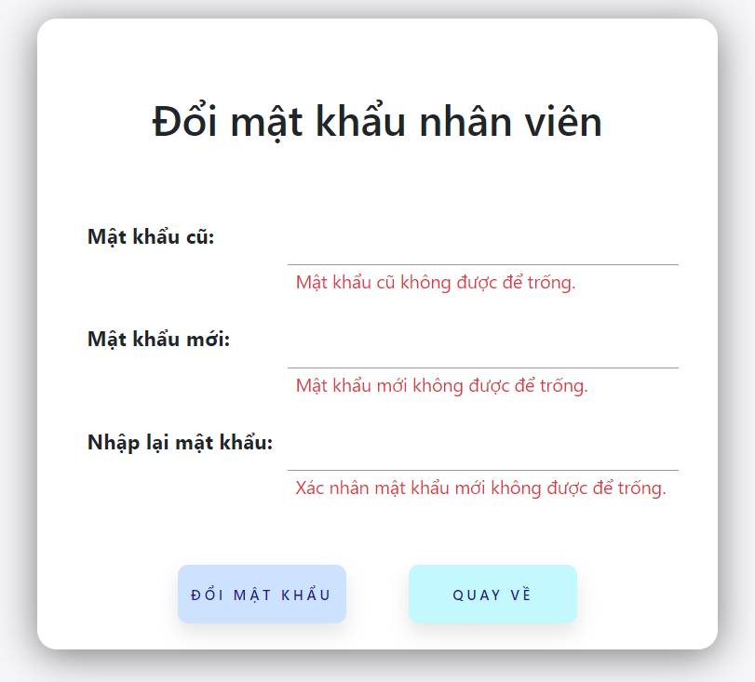
4.2. Chức năng cập nhật thông tin cá nhân

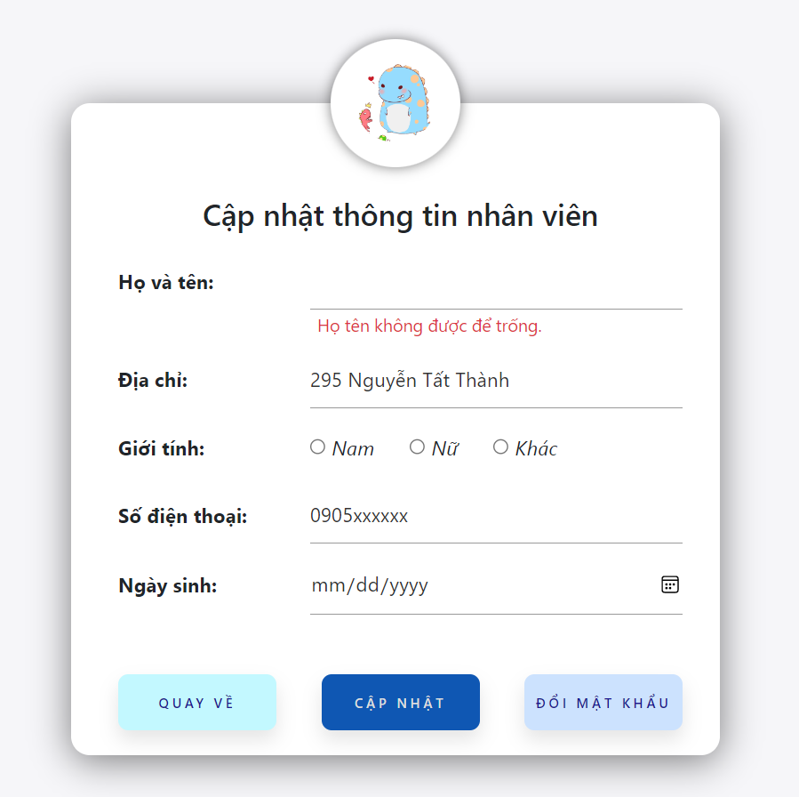

4.3 Chức năng đổi mật khẩu

